Faktorová analýza
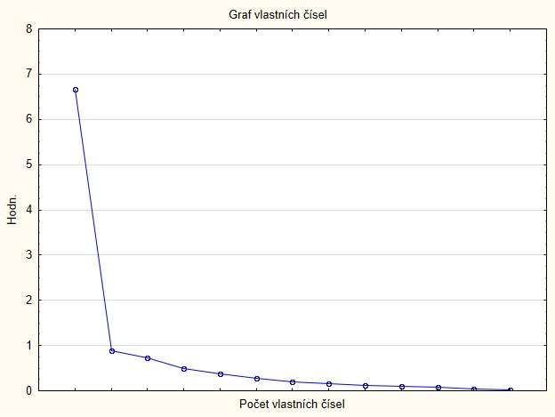
Proměnná | Faktor. zátěže (Varimax normaliz. ) (test0012) Extrakce: Metoda hlavní osy (Označené zatěže jsou >,700000)
 | Žárlivost | nejistota v konfrontaci s předchozím životem partnera
p1 | 0.73 | 0.21 | Myslím si o sobě, že jsem žárlivý.
p2 | 0.46 | 0.19 | Často si představuji, že mi je partnerka nevěrná.
p3 | 0.46 | 0.17 | Bez vědomí partnerky jsem si četl její SMS/vzkazy na FB/emaily apod., abych se ujistil, jestli mi není nevěrná.
p4 | 0.21 | 0.07 | Kvůli mojí žárlivosti se mi již některý z mých vztahů rozpadl.
p5 | 0.73 | 0.14 | Moje přítelkyně mě označuje za žárlivého.
p6 | 0.47 | 0.31 | Pociťuji nejistotu, když nevím, kde moje partnerka je a co dělá.
p7 | 0.44 | 0.60 | Znepokojuje mě, když se moje partnerka stýká s bývalým partnerem.
p8 | 0.01 | 0.03 | Všeobecně považuji žárlivost za strašáka partnerských vztahů.
p9 | 0.32 | 0.34 | V případě, že se nemůžu opakovaně dovolat partnerce, přemýšlím nad tím, s kým zrovna tráví čas.
p10 | 0.14 | 0.75 | Potkám-li bývalého partnera současné partnerky, znejistím.
p11 | 0.19 | 0.52 | Často se srovnávám s kamarády své současné partnerky.
p12 | 0.29 | 0.28 | Mívám podezření, že moje partnerka často navazuje více než kamarádské vztahy přes sociální sítě.
p13 | 0.57 | 0.42 | Vidím-li, že moje partnerka komunikuje/baví se s jinými muži, snadno mě to vyvede z míry.
p14 | 0.33 | 0.53 | Znepokojují mě představy o intimní minulosti mojí partnerky.
p15X | 0.17 | 0.03 | Nevadí mi, když se moje partnerka s někým novým seznámí.
p16 | 0.47 | 0.43 | Hovoří-li partnerka o kolegovi/kamarádovi, zneklidňuje mě to.
p17 | 0.20 | 0.55 | Rád hledám chyby na bývalém partnerovi své partnerky.
p18X | -0.04 | 0.06 | Kdyby odjela moje partnerka na několik dní pryč, myslel bych jen na to, zda se má dobře.
p19 | 0.49 | 0.24 | Moje obava z nevěry partnerky negativním způsobem ovlivňuje náš partnerský vztah.
p20 | 0.51 | 0.23 | S výrokem “Kdo nežárlí, ten nemiluje“ se plně ztotožňuji.
Prp.celk | 17% | 13%

